DS BOMBA
 |  |  |  | DISEÑO DE INGENIERÍA |  |  |  |  |  |  |  |  |  |  |  | CÓDIGO: |  | P2613-PR-DT-001
 |  |  |  | DIAGNOSTICOS DE SISTEMAS EN OPERACIÓN |  |  |  |  |  |  |  |  |  |  |  | REVISIÓN: |  | UNO (1)
 |  |  |  |  |  |  |  |  |  |  |  |  |  |  |  | FECHA |  | 2026-04-26
 |  |  |  | HOJA DE ESPECIFICACIONES - BOMBA WFI (CIP/VFD) |  |  |  |  |  |  |  |  |  |  |  | ELABORO: |  | J.ARBOLEDA
 |  |  |  |  |  |  |  |  |  |  |  |  |  |  |  | REVISO: |  | F.NAVIA
PROYECTO |  | P2613 |  |  |  |  |  |  |  |  |  |  |  |  |  | APROBO: |  | H.ROSERO
1 | 2 | 3 | 4 | 5 | 6 | 7 | 8 | 9 | 10 | 11 | 12 | 13 | 14 | 15 | 16 | 17 | 18 | 19 | 20
TAG |  |  |  | AG-101 |  |  |  | RENDIMIENTO REV1 - CONTROL VFD
Servicio |  |  |  | Bomba WFI - Control por Variador (VFD)
Unidades |  |  |  | SI
NORMAS APLICABLES
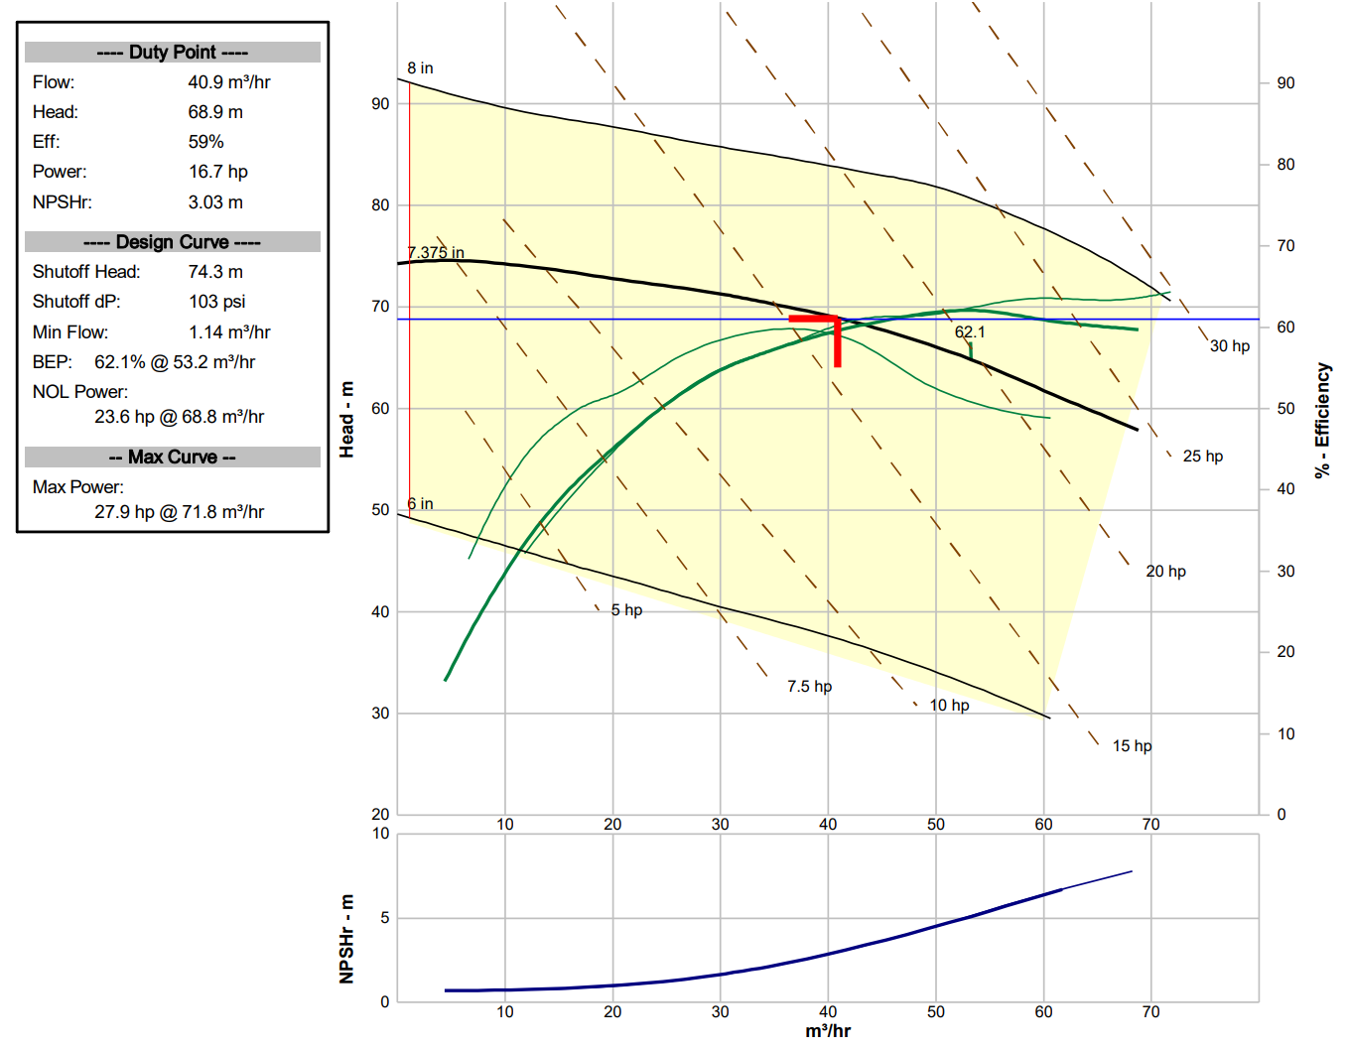
ASME BPE - Edicion 2022 (Partes SD, SF, MJ)
HI 9.6.1 / 9.6.3; 3-A Standard 02-12
MATERIALES Y CONSTRUCCION (CIP/SIP)
Humedas: ASTM A270 TP316L; Diseño Autodrenante (Self-Draining)
Sello: Simple Balanceado. Caras: SiC/SiC; Elastometos: EPDM (USP Class VI)
Acabado: SF4 (Electropulido Ra <= 0.5 um); Carcasa con dren sanitario
CONDICIONES DE OPERACIÓN Y UBICACIÓN
Fluido 1 |  |  |  | WFI / Soluciones CIP (Soda/Acido)
Fluido 2 |  |  |  | N.A.
Fluido 3 |  |  |  | N.A.
Total solidos disueltos |  |  |  | % P/P |  | 0
Total solidos suspendidos |  |  |  | % P/P |  | 0
Gravedad especifica |  |  |  |  |  | 0.97 |  |  |  |  |  |  |  |  |  |  |  |  |  | F.NAVIA | H.ROSERO
Viscosidad |  |  |  | cP |  | 0.3
Presion |  |  |  | Barg |  | 0
Temperatura operación |  |  |  | °C |  | 83 |  |  |  |  |  |  |  |  |  |  |  |  |  | Fecha:29/04/2026 | Fecha: 29/04/2026
Temperatura maxima |  |  |  | °C |  | 121.1
PH |  |  |  |  |  | 5.0 - 7.0
Tamaño de particula normal |  |  |  | micrometros |  | 0
Tamaño de particula maximo |  |  |  | micrometros |  | 0
R.P.M motor Agitador |  |  |  | R.P.M. |  | 3600
DATOS TÉCNICOS DE LA BOMBA
Tipo de bomba |  |  |  | Centrifuga Sanitaria BPE - Optimizada para CIP
Caudal operacion |  |  |  | m3/h |  | 33
Altura total dinamica |  |  |  | m |  | 83
NPSH requerido (max) |  |  |  | m |  | 2
Caudal minimo continuo |  |  |  | m3/h |  | 1
Velocidad bomba |  |  |  | rpm |  | 3600
Eficiencia minima @ duty |  |  |  | % |  | 55
Potencia frenado @ duty |  |  |  | hp |  | 18
Diametro succion x descarga |  |  |  | pulgadas |  | 2 x 1,5
ESPECIFICACIONES DEL MOTOR (INVERTER DUTY)
Motor (c)

Potencia nominal |  |  |  | hp |  | 30
RPM nominal |  |  |  | rpm |  | 3600
Frame |  |  |  | - |  | 284TS
Tipo de enclosure |  |  |  | - |  | TEFC - Inverter Duty (Protección PTC)
Grado de proteccion |  |  |  | IP |  | 55 minimo
Clase de aislamiento |  |  |  | - |  | F
Servicio |  |  |  | - |  | S1
Voltaje / Frecuencia / Fases |  |  |  | V / Hz / ph |  | 440 / 60 / 3
Factor de servicio |  |  |  | Factor de servicio: 1,15 minimo
Montaje |  |  |  | Montaje: Horizontal, acoplamiento directo al motor
Direccion de rotacion |  |  |  | Direccion de rotacion: Horaria vista desde el lado motor
NOTAS TÉCNICAS Y REQUERIMIENTOS
(a) |  |  | Conexiones Tri-Clamp ASME BPE. Puerto de drenaje en punto mas bajo.
(b) |  |  | Bomba 100% compatible con sistemas CIP (sin zonas muertas).
(c) |  |  | Operación con Variador (VFD). Motor apto para picos de tensión e IGBT.
(d) |  |  | Apta para esterilización SIP (121.1 C / 2 bar-g).
(e) |  |  | Punto REV1: 33.16 m3/h (146 gpm) @ 82.5 m (270.7 ft).
(f) |  |  | Certificados: Material 3.1, Rugosidad Ra, USP Class VI.
1 |  |  | 2026-04-26 |  | J.ARBOLEDA |  | F.NAVIA |  | H.ROSERO | ACTUALIZACION ESCENARIO MAX
0 |  |  | 23/04/2026 |  | J.ARBOLEDA |  | F.NAVIA |  | H.ROSERO | EMISION INICIAL
REVISION |  |  | FECHA |  | REALIZO |  | REVISO |  | APROBO | DESCRIPCION

